Sheet1
名称 | 图片 | 描述 | 年龄 | 体重 | 已经投喂
一只cat在吃饭图片 | 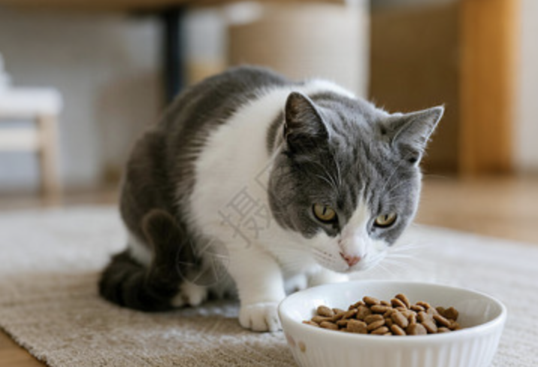 | 灰白cat吃猫粮 | 4 | 20.1 | TRUE
一只dog在吃骨头 | 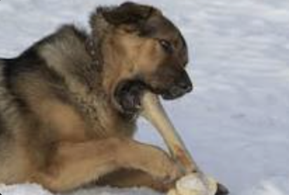 | dog eat 骨头 | 2 | 30.24 | FALSE
一只mouse在偷奶酪 | 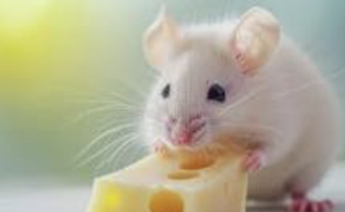 | mouse 偷奶酪 | 2 | 5.7 | TRUE

